Wegleitung
Wegleitung Geldflussrechnung

1. | Die Eingabe der Daten erfolgt über die Mappe "Eingabemaske". In der Mappe
 | "Geldflussrechnung" ist die berechnete Geldflussrechnung (GFR) ersichtlich.

2. | Alle Werte sind als positive Werte zu erfassen, unabhängig ob es sich um eine Soll- oder Haben-Position handelt (Ausnahmen s. Punkt 3). Und Ausnahme: Weist ein Passivkonto (2XXX) der Bilanz einen Sollsaldo aus, so muss dieser in der Eingabemaske mit negativem Vorzeichen erfasst werden. Weist ein Aktivkonto (1XXX) der Bilanz einen Habensaldo aus, ist dieser mit negativem Vorzeichen zu erfassen.

3. | Ein allfälliger Aufwandüberschuss ist als negativer Wert zu erfassen.

4. | Für die Eingaben wird jeweils ein HRM2-Konto angegeben. Es muss genau das Total der Summe des Kontos eingegeben werden (2-stellig, 3-stellig, 4-stellig oder 5-stellig). Es müssen also nicht alle Kontensalden eingegeben werden. Lautet die Kontenbezeichnung "aus XXX" so müssen die Angaben aus den Buchungsdetails des angegebenen Kontos entnommen werden.

5. | Rückzahlung/Vergabe von Darlehen bzw. Verkauf/Kauf Beteiligungen: Auswahl von "Ja", wenn die Verbuchung über die IR erfolgte bzw. "Nein", wenn dies nicht der Fall war.

6. | Falls der Geldfluss gemäss Geldflussrechnung nicht mit der Veränderung der Flüssigen Mittel übereinstimmt, wird die Differenz in der Mappe "Geldflussrechnung" ausgewiesen.

7. | Eine Geldflussechnung enthält immer Vorjahresangaben. Dieses Excel-Tool verarbeitet nur die Daten des zu erfassenden Jahres. Die Vorjahreswerte müssen aus der gespeicherten Exceldatei der GFR des Vorjahres wie folgt in die Mappe "Geldflussrechnung" kopiert werden:

 | In Vorjahres-Exceldatei massgebende Zeilen z.B. C7 - C60 markieren
 | und mit CTRL C kopieren:

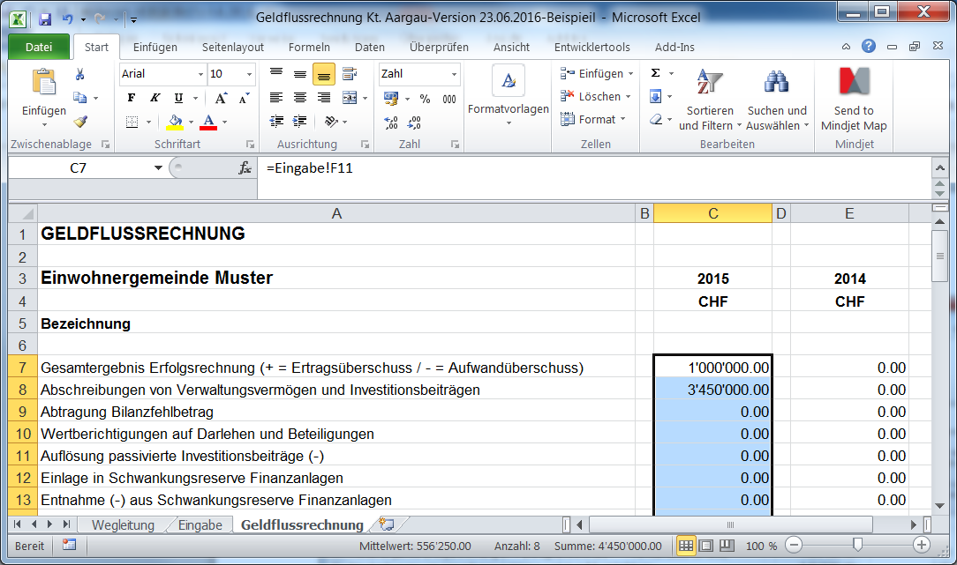

 | In aktueller Exceldatei Zelle E7 anwählen und mit "Rechte Maustastse, Inhalte ein-
 | fügen (Werte)" einfügen:

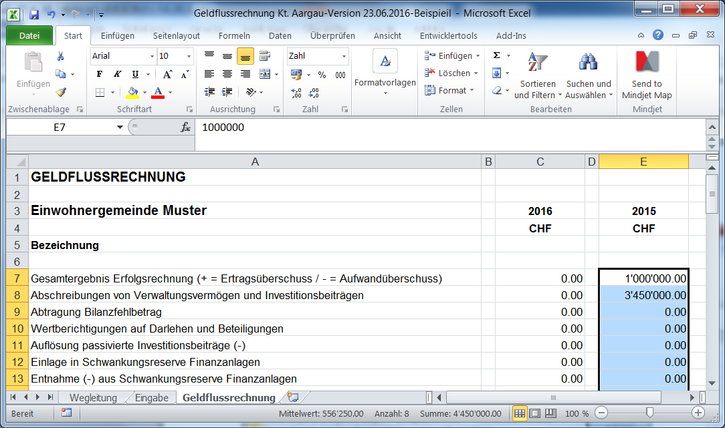

Tipp | Ein kurzer Kommentar zur Geldflussrechnung hilft, diese zu interpretieren: z.B. Die hohen Investitionen und der Erwerb von Liegenschaften (im Finanzvermögen) haben haben im vergangenen Rechnungsjahr einem erheblichen Mittelbedarf ausgelöst, was schliesslich zu einer Verringerung der Flüssigen Mittel führte. Dank guter Liquidität mussten nicht im selben Ausmass fremde Mittel aufgenommen werden.
Stand: 20.4.17; Basis Kanton AG

